考察
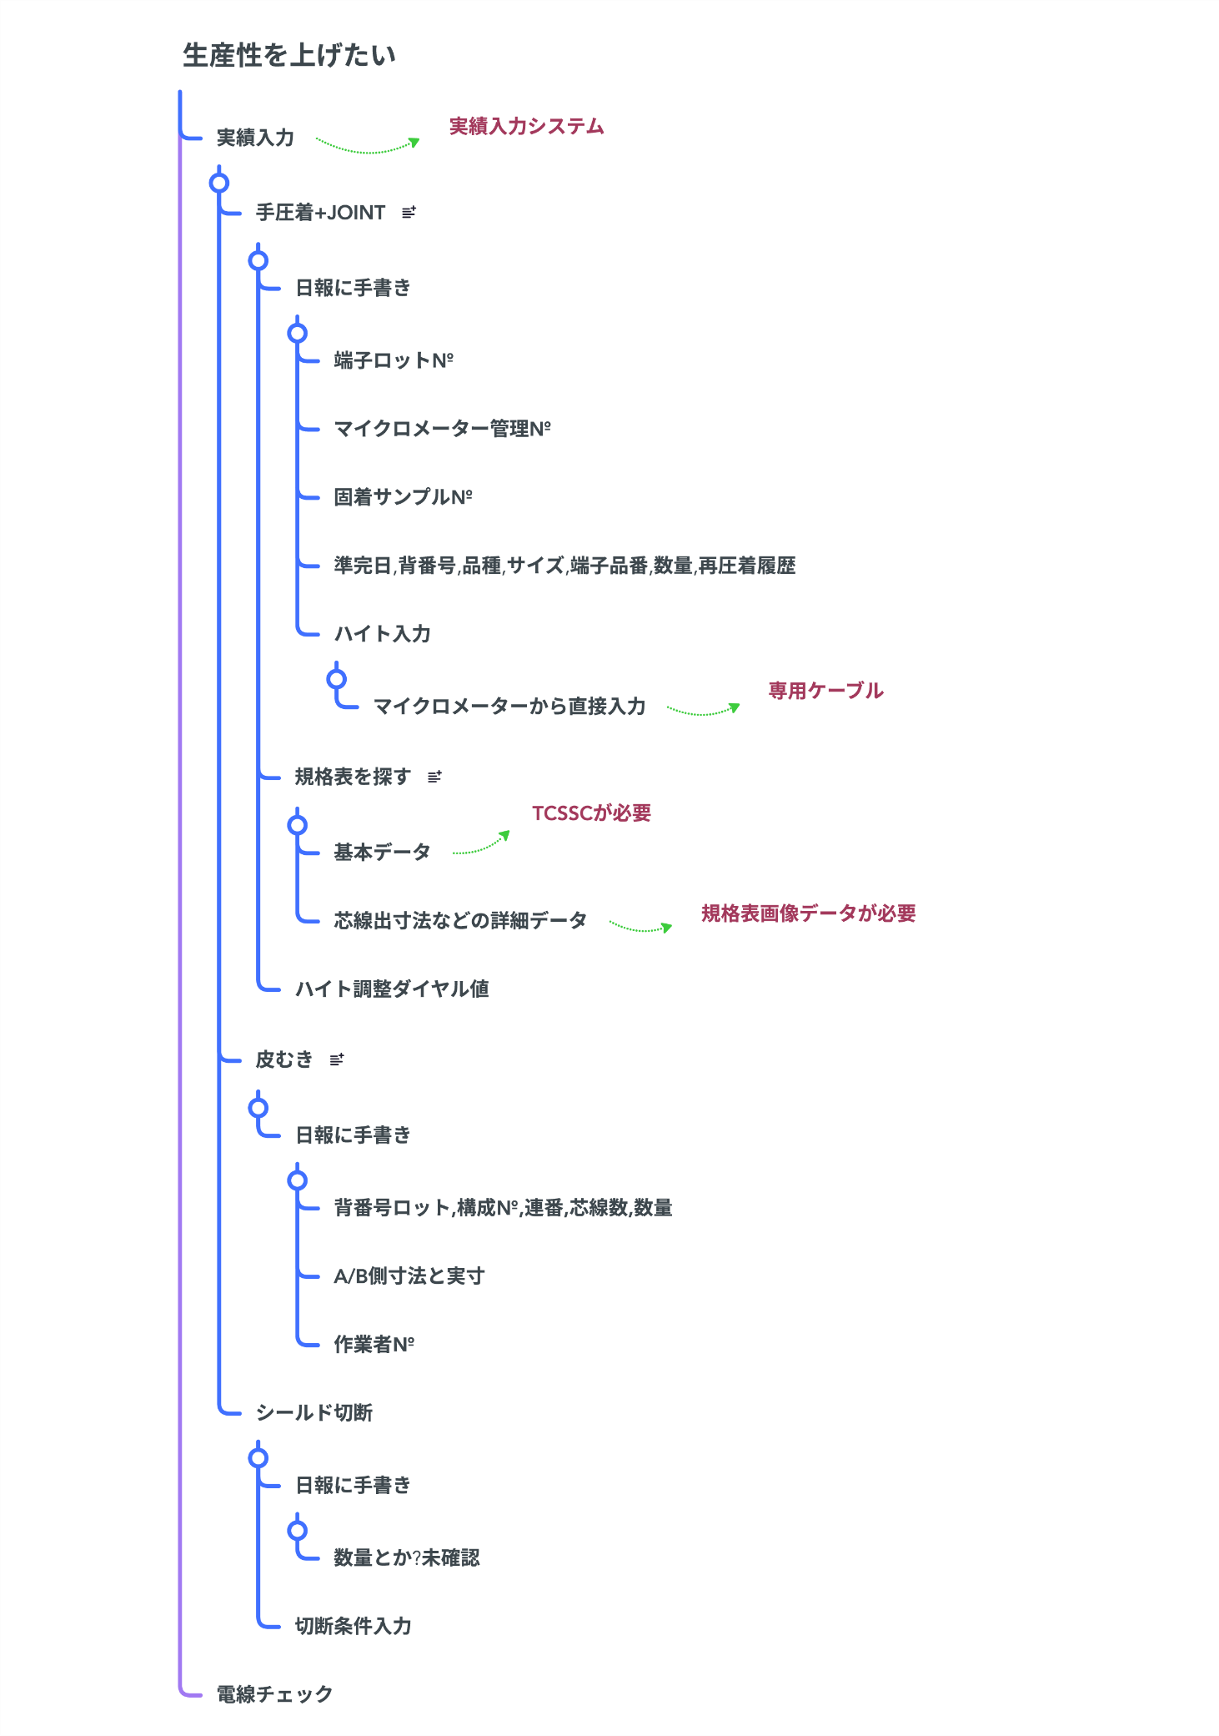
生産向上の考察

設備フロー
設備接続フロー図
※四国部品の協力が必要
 |  | =既存 | =確認要 | =新規システム

 |  | =印刷物 |  |  | 手圧着+JOINT(10台)
NAS
サーバー
PC
QRリーダー
USB
徳島工場

マイクロメーター
実績入力システム
専用ケーブル

準完データ
 |  |  |  |  | 皮むき(5台)
切断データ
※
PC
QRリーダー
USB
TCSSC
もしくはWifi

規格表画像
LAN HUB
実績入力システム

 |  |  |  |  | シールド切断(3台)
PC
PC
QRリーダー
USB

かんばん管理システム
PowerStrip 9500
実績入力システム
変換
マニュアルが見つからない
プリンター
 |  |  |  |  | 準完チェック(1台)
PC
QRリーダー
USB

かんばん
作業者ネーム
実績入力システム

 | ユニクロ等で採用されているICタグをかんばんに取り付けると在庫計上がより簡単になります。
 | しかし受注元の四国部品㈱徳島工場から発行される生産指示書(紙)がQRコードなのでそれに合わせてQRコードを採用しました。

データフロー
データフロー図
※四国部品㈱様の協力が必要
 | =既存 | =確認要 | =新規システム

 | =印刷物

徳島工場
切断データ
かんばん管理
システム
日報集計など

規格表画像

TCSSC
印刷

かんばん

マスター
DB
(NAS)
作業者QR

実績入力システム
MODE1
実績入力システム MODE2
実績入力システム
MODE3
実績入力システム
MODE4

ログイン
(作業者QR)
ログイン
(作業者QR)
ログイン
(作業者QR)
ログイン
(作業者QR)

かんばん毎
条件変更毎
(かんばん)
かんばん毎
条件変更毎
(かんばん)
かんばん毎
条件変更毎
(かんばん)
投入毎
(かんばん)

端子ロット変更毎
端子交換毎
9500に
切断条件を送信

業務フロー
データ
新規追加
実体
業務フロー

※「カンバン」はトヨタ生産方式の「カンバン」を示します

四国部品㈱徳島工場 | ㈲ウエダ
受注元 | 事務所PC | サーバー | 作業工程 | 出荷工程

工務
納品指示
出荷ストア

かんばん印刷
カンバン
出荷作業
※製品切替時に印刷

生産データ
品番照合

規格データ
規格データ

QRリーダー

データ読込

規格データ読込

ダイヤル値読込

作業開始

実績データ
実績登録

作業完了

実績まとめ
出荷実績
梱包完了

生産実績

納品
出荷

開発
開発と作業費

 | № | 分類 | 名称(仮) | 必用ソフト | memo | 数量 | 単価 | 金額
 | 1 | 開発 | かんばん管理 | EXCEL | 印刷、シールドデータ登録、実績まとめ | 1 | 605,000 | 605,000
 | 2 | 開発 | 実績入力 | ACCESS | 基本モジュール | 1 | 440,000 | 440,000
 | 2 | 開発 | 実績入力 | ACCESS | MODE1(手圧着) | 1 | 220,000 | 220,000
 | 2 | 開発 | 実績入力 | ACCESS | MODE2(皮むき) | 1 | 88,000 | 88,000
 | 2 | 開発 | 実績入力 | ACCESS | MODE3(シールド切断) | 1 | 220,000 | 220,000
 | 2 | 開発 | 実績入力 | ACCESS | MODE4(準完チェック) | 1 | 220,000 | 220,000
 | 3 | 開発 | 実績入力 | - | PCセットアップから配線と設置 | 5 | 8,800 | 44,000
 | 4 | 開発 | WEBサーバー | - | NASをWEBサーバー化 | 1 | 0 | 0
 | 5 | 開発 | 実績入力 | WEB | セットアップ手順ページ 他 | 1 | 605,000 | 605,000
 | ※システム１つに付き1台は設置を行います |  |  |  |  |  |  | 2,442,000
 | ※全てのソフトには初期PCへのセットアップ手順書を付属します

 | VB.netは性能が高いですが改良する際に扱える人が少ないのでACCESSにしました
 | 但しACCESSだとフリーズ等の不具合が稀(約1回/年)に発生します
 | └20台規模だとACCESSが一般的です
 | └ACCESSはデザインがどうしても古くなります

 | №3の設置についてはウエダ様の方で行う事をお勧めします
 | └各MODE初回1台目のセットアップは当方で行います
 | └2台目以降をウエダ様がセットアップ手順書を見ながら行う事で手順書の修正を行いたいです

 | 安定して動作するまで不具合は無償で対応させて頂きます

 | 実績入力
 |  | 通常は4つのアプリに分けますが、管理面と以後の更新を考慮して設定で切り替えるようにします

手圧着+ジョイント
 |  |  |  |  | MODE1
実績入力システム

 |  |  |  |  | MODE2
皮むき

シールド切断
 |  | MODE4 |  |  | MODE3
準完チェック

 | かんばん管理
 |  | 通常は複数のアプリに分けますが上記と同じ理由で一つにまとめます
 |  | ※作成する上で都合により分ける可能性があります

サーバーをWEBサーバーにする事で可能
 | 検討)
 | 1.タイムカードシステム
 |  | 案1.PCとQRリーダー各1台
 |  | 案2.各従業員様のスマホとWEBサーバー

 | 2.生産状況の可視化
 | └かんばん生産の進捗状況の把握による効率化(残業予定の把握など）

 | 3.手元を照らす
 |  | とても小さいLEDをプレス機の安全カバーに取り付け
 |  | └視認性をあげて目の負担と圧着不良を軽減

レイアウト
赤色の箇所が新設の設備と配線です
各PCにはQRリーダーとインプットツールを接続します
その他レイアウトは
設備の設置場所(レイアウト)
2024/9時点

W・C
補給品資材置き場

食 堂
W・C
（女性用）
事務所

端子置き場
５t ８号機

ルーター

靴箱（外履き用）
中間検査場
WiFi
LANハブ

ＪＡＭ圧着
７t ７号機
玄 関

靴箱（中履き用）
太物 ジョイント
３号機

圧 着
３号機
PC
半田コテ
出荷チェック
PC
PC
端子置き場
ジョイント
１号機

ストアー

機械巻き
１号機
圧 着
５号機
PC
外注払い出し場
ジョイント
２号機
端子置き場

シャッター
場
き
置
子
端

搬入口
PC
PC
PC

圧 着
４号機
圧 着
６号機
圧 着
２号機
収縮
１号機
試し線置き場
防水栓
入れ
皮ムキ
１号機
皮ムキ
２号機
皮ムキ
３号機
外注払い出し場

端子置き場
端子置き場
端子置き場

切断工程

部品置き場
リフト（昇降機）

皮むき
3号機
収 縮
1号機
皮むき
1号機
皮むき
2号機

シールド線工程欠勤者
太物工程欠勤者
ツイスト線工程欠勤者
間接作業の欠勤者
圧着・切断

現状の問題点と解決方法
現状の問題点と解決方法

手圧着作業
問題点 | 解決方法
・生産実績の手書き時間による時間ロス
業務日報に手書き
※1
└規格測定器の値を手書き(規格変更/毎) | インプットツール経由でPCに転送する事で手書き時間を削減

※2
端子ロット№(端子切替/毎)を手書き | QRリーダーで読み込む事で手書き時間の短縮
 | └前回に読み込んだ値をPCに記憶する事で読み込み頻度を削減
 | (端子切替毎=>端子リール切替毎)

※3
その他７項目を手書き(カンバン情報) | サーバーに登録したカンバン情報を取得して手書き時間を削減

規格表(紙)を探す
└基本データ | 取引元から規格表の値データを受信しそれを表示する
 | └PCの規格合否判定に使用=>不良規格の防止
詳細データ | 取引元から規格表の画像データを受信しそれを表示する

出荷作業
問題点 | 解決方法
・納品指示から対象製品を探す
└対象製品を探す時間のロス | PCでカンバンのQRを読んで合否判定を行う
納品ミスによる再配達 | PCで納品が正しく完了しているかの確認を行う

この機能を有するアプリケーションが他に存在しない為、新規開発する必要があります

※1 規格計測器(デジタルノギス)は端子を挟む事で厚みを0.001㎜単位で計測して良品/不良品を調べる器具です
※2 端子ロット№はユニークな端子製造シリアル№です

※3 「カンバン」はトヨタ生産方式の「カンバン」を示します

具体的な比較
2025/2/5の連絡を受けて新規作成
 | 導入前と後の作業比較

※1
 | 手圧着作業
 | 導入前(現状) | 導入後
 | ⓪作業開始 | ⓪作業開始
 | ↓ | ↓
※2
 | ①作業日報に作業条件を手書きする | ①QRリーダーで読み込んで作業条件をPCに転送
 | ↓ | ↓
 | ②サンプル用に圧着作業を1本行う | ②サンプル用に圧着作業を1本行う
4箇所が対象の為
4回繰り返す
4箇所が対象の為
4回繰り返す
 | ↓ | ↓
 | ③サンプルの規格測定を行う | ③サンプルの規格測定を行う
 | ↓ | ↓
 | ④サンプルの測定値を作業日報に手書きする | ④測定器のボタンを押してPCに値を転送する
 | ↓ | ↓
 | ⑤圧着作業を行う | ⑤圧着作業を行う
4箇所が対象の為
4回繰り返す
4箇所が対象の為
4回繰り返す
 | ↓ | ↓
 | ⑥サンプルの規格測定を行う | ⑥サンプルの規格測定を行う
 | ↓ | ↓
 | ⑦サンプルの測定値を作業日報に手書きする | ⑦測定器のボタンを押してPCに値を転送する
 | ↓ | ↓
 | ⑧作業終了 | ⑧作業終了

 | 出荷作業
 | 問題点 | 解決方法
 | ⓪作業開始 | ⓪作業開始
 | ↓ | ↓
 | ①納品指示リストを見ながら対象製品を探す | ①納品指示リストを見ながら対象製品を探す
 | ↓ | ↓
 | ②納品指示リストをチェックして出荷梱包 | ②QRリーダーで照合を行う
人間による確認の為
チェックミスの可能性
出荷ミスがあった場合
再配送
 | ↓ | ↓
 | ③出荷 | ③出荷
 | ↓ | ↓
 | ④在庫数を手入力で補正 | ④在庫数が自動で補正される

※1 手圧着作業

 | 電線に端子を圧着する作業です
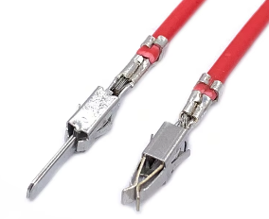

端子を圧着された電線の図

※2 作業条件
 | 準完日,背番号,品種/サイズ,連番,芯線数,数量,端子品番,端子製造№

